상품제안서
아남 스트랩 TWS 블루투스 이어폰 | 상품코드: S21598

 |  |  |  |  |  |  | 02-713-8555 | www.synergygift.co.kr
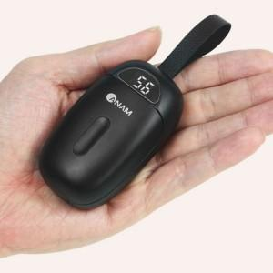

【상세/제작정보】

【인쇄/포장옵션】 | 레이저 / 포장지포장

【공급단가】 | 수량 | 40~ | 100~ | 500~ | 1,000~ | 2,000~
*VAT별도 | 화이트 | 23,400원 | 23,040원 | 22,500원 | 21,600원 | 20,700원
 | 블랙 | 23,400원 | 23,040원 | 22,500원 | 21,600원 | 20,700원

【상품 URL】 | https://www.synergygift.co.kr:443/src/goods_detail.php?gdno=21598

